执行结果
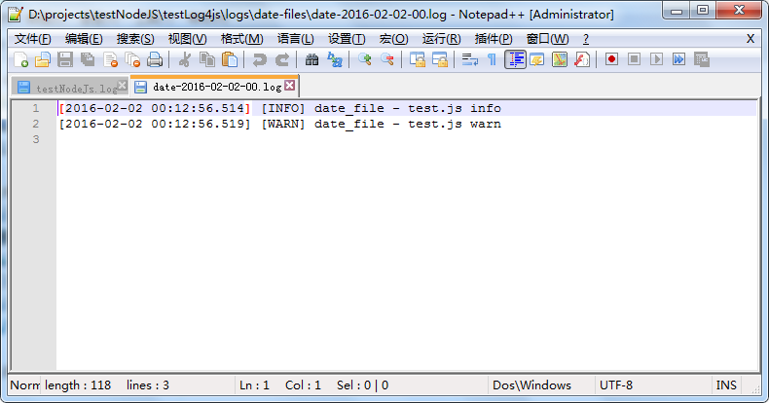
执行前
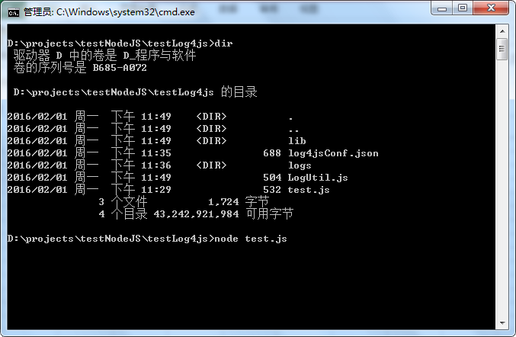

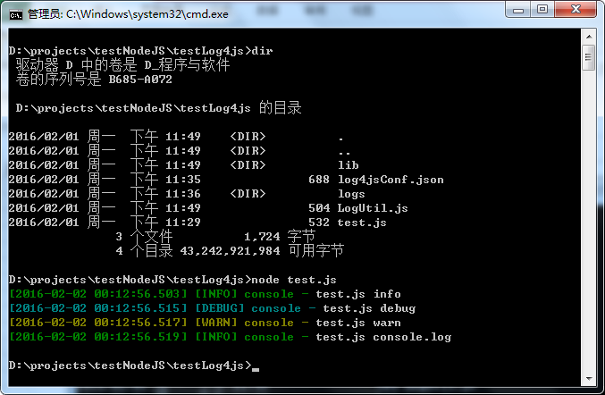
执行后

 | TESTLOG4JS
 | │ log4jsConf.json
 | │ LogUtil.js
 | │ test.js
 | │
 | ├─lib
 | │ │ connect-logger.js
 | │ │ date_format.js
 | │ │ debug.js
 | │ │ layouts.js
 | │ │ levels.js
 | │ │ log4js.js
 | │ │ log4js.json
 | │ │ logger.js
 | │ │
 | │ ├─appenders
 | │ │ categoryFilter.js
 | │ │ clustered.js
 | │ │ console.js
 | │ │ dateFile.js
 | │ │ file.js
 | │ │ fileSync.js
 | │ │ gelf.js
 | │ │ loggly.js
 | │ │ logLevelFilter.js
 | │ │ logstashUDP.js
 | │ │ logstashUDP.js.orig
 | │ │ multiprocess.js
 | │ │ smtp.js
 | │ │
 | │ └─streams
 | │ BaseRollingFileStream.js
 | │ DateRollingFileStream.js
 | │ index.js
 | │ RollingFileStream.js
 | │
 | └─logs
 | │ testNodeJs.log
 | │
 | └─date-files
 | date-2016-02-02-00.log
testNodeJs.log
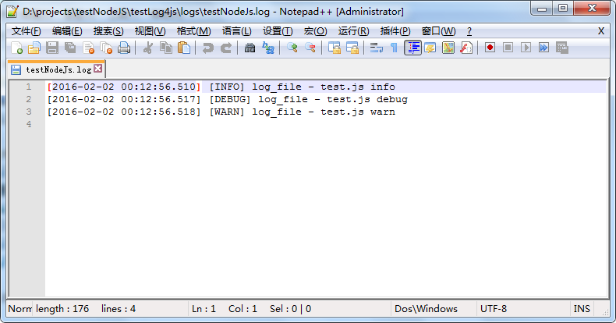

date-2016-02-02-00.log

